Szenario 1 - Best_Best
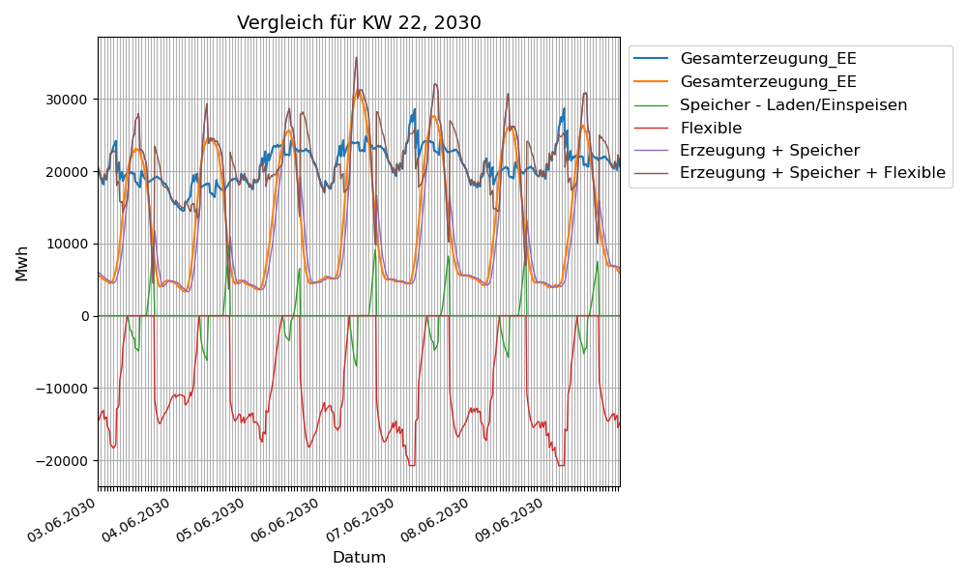
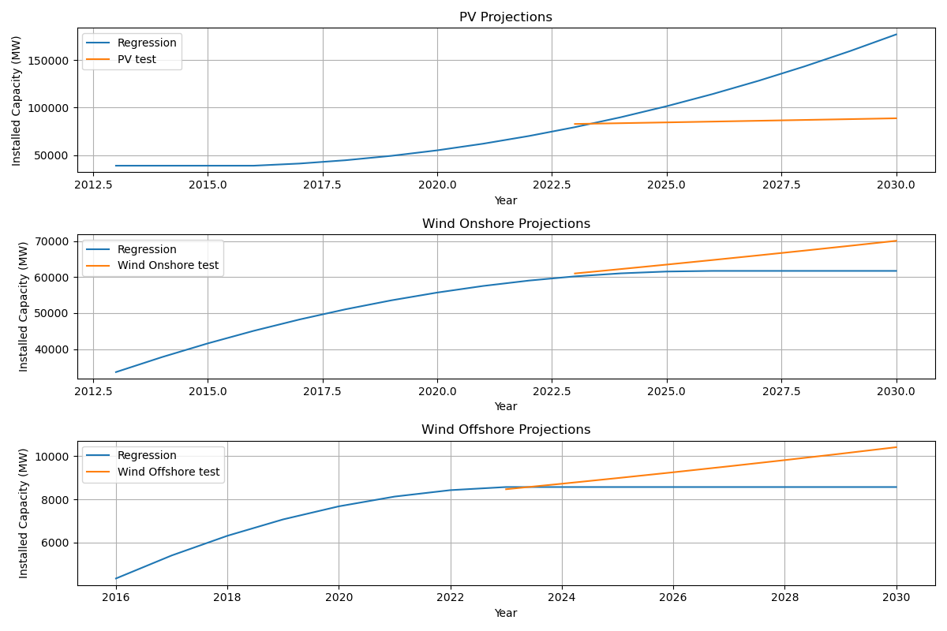
Parameter | Variable | Wert | Verbrauchsentwicklung | Jahr | Simulation completed!
Name des Szenarios | scenario_name | Best-Case | 1.080071866 | 2024
Simulationsfall PV | PV_scenario | best | 1.074135684 | 2025
Simulationsfall Onshore | Onshore_scenario | best | 1.069018919 | 2026
Simulationsfall Offshore | Offshore_scenario | best | 1.06456286 | 2027
Entwicklungsrate Onshore pA | onshore_development_rate | 1.095 | 1.060647297 | 2028
Entwicklungsrate Offshore pA | offshore_development_rate | 1.198 | 1.057179514 | 2029
Entwicklungsrate PV pA | pv_development_rate | 1.147 | 1.054082351 | 2030
Emissionsfaktor Kohle | CO2_factor_Kohle | 0.35
Emissionsfaktor Gas | CO2_factor_Gas | 0.2
Anteil Kohle an Resiudallast | share_coal | 0.58974
Anteil Gas an Residuallast | share_gas | 0.41026
Startjahr installierte WP | IST_installierte_waermepumpen | 1,400,000.00
Endjahr installierte WP (SOLL) | SOLL_installierte_waermepumpen | 6,000,000.00
Netzverluste | gridlost | 0.95279
Basisjahr Verbrauch | consumption_year | 2023
Datengrundlage SMARD EE Startjahr | start_year_ee | 2015
Datengrundlage SMARD EE Heute | end_year_ee | 2023
Endjahr Hochrechnung | end_year_extrapolation_installed_power | 2030
Entwicklungsrate PV pA | growth_rate_PV | 1.147
Entwicklungsrate Onshore pA | growth_rate_Onshore | 1.095
Entwicklungsrate Offshore pA | growth_rate_Offshore | 1.198
Wetterszenario | case_performance_factor | BestCase
Hochrechnung Startjahr | start_year_simulation | 2024
Hochrechnung Endjahr | end_year_simulation | 2030
Basisjahr Erzeugung | base_year_generation | 2023
Temperaturszenario | case_Temperature | AverageCase
Ausgewählte Woche zum Plotten | selected_week_plot | 22
Ausgewähltes Jahr zum Plotten | selected_year_plot | 2030
Maximale Leistung Speicher im Endjahr | max_power_storage | 46
Maximale Kapazität Speicher im Endjahr | max_storage_capicity | 83
Maximale Leistung flexible Kraftwerke | max_power_flexipowerplant | 47.139
Installierte Leistung im Startjahr [GW] | max_power_flexipowerplant_start_year | 36.639
Ausgebauter Speicher im Startjahr [GW] | max_power_storage_start_year | 7.8
Preis pro kW Onshore | capex_Onshore | 1300
Preis pro kW Offshore | capex_Offshore | 2200
Preis pro kW Dach Kleinanlagen | capex_PV_Dach_Kleinanlagen | 1000
Preis pro kW Dach Großanlagen | capex_PV_Dach_Großanlagen | 900
Preis pro kW PV Freifläche | capex_PV_Freifläche | 700
Preis pro kW AgriPV | capex_Agri_PV | 900
Anteil an CAPEX Dach Kleinanlagen | capex_percentage_Dach_Kleinanlgage | 0.25
Anteil an CAPEX Dach Großanlagen | capex_percentage_Dach_Großanlagen | 0.25
Anteil an CAPEX PV Freifläche | capex_percentage_Freifläche | 0.25
Anteil an CAPEX AgriPV | capex_percentage_Agri_PV | 0.25
Preis Batteriespeicher PV klein pro kW | capex_Bat_PV_klein | 500
Preis Batteriespeicher PV groß pro kW | capex_Bat_PV_groß | 450
Preis Batteriespeicher PV frei pro kW | capex_Bat_PV_frei | 400
Anteil an CAPEX Batteriespeicher PV klein | capex_percentage_Bat_PV_klein | 0.33
Anteil an CAPEX Batteriespeicher PV groß | capex_percentage_Bat_PV_groß | 0.33
Anteil an CAPEX Batteriespeicher PV frei | capex_percentage_Bat_PV_frei | 0.33
Preis H2 Gastturbine pro kW | capex_H2_Gasturbine | 550
Preis H2 GuD pro kW | capex_H2_GuD | 1100
Anteil an CAPEX Gasturbine | capex_percentage_H2_Gasturbine | 0.5
Anteil an CAPEX GuD | capex_percentage_H2_GuD | 0.5

